Data Uji
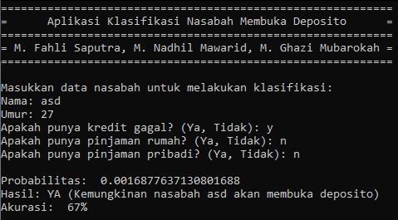
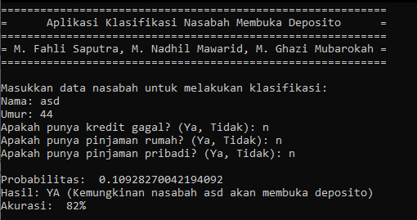
Age | Default | Housing | Loan | Hasil yang diharapkan | Output | Hasil
44 | no | no | no | yes | YES | BENAR | 1
59 | no | yes | no | no | NO | BENAR
49 | yes | yes | no | yes | NO | SALAH
30 | yes | yes | no | yes | NO | SALAH
42 | no | yes | yes | no | NO | BENAR
29 | no | yes | no | no | NO | BENAR
41 | yes | yes | yes | yes | YES | BENAR
24 | yes | yes | no | yes | YES | BENAR
48 | yes | no | no | yes | YES | BENAR
27 | yes | no | no | yes | YES | BENAR
Akurasi |  |  |  |  |  | 80%

 |  |  |  |  |  |  | 2
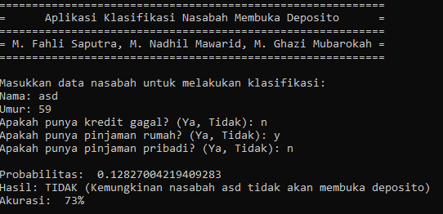

 |  |  |  |  |  |  | 3
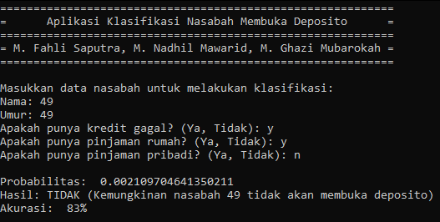

 |  |  |  |  |  |  | 4
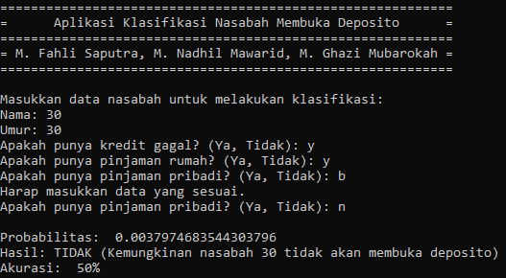

 |  |  |  |  |  |  | 5
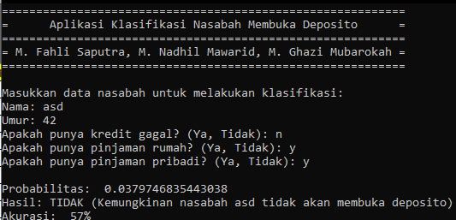

 |  |  |  |  |  |  | 6
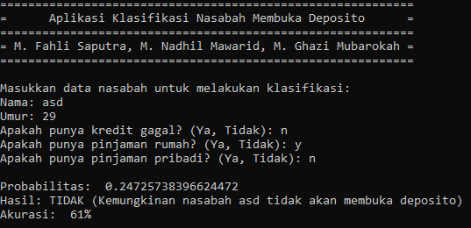

 |  |  |  |  |  |  | 7
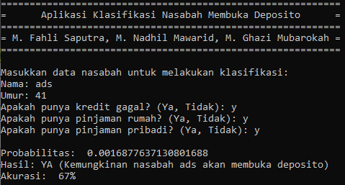

 |  |  |  |  |  |  | 8
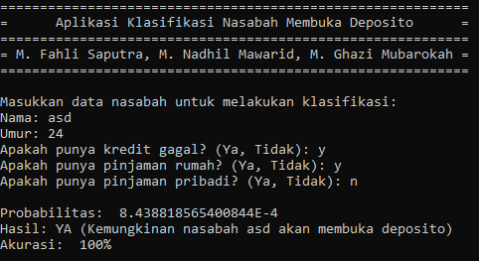

 |  |  |  |  |  |  | 9
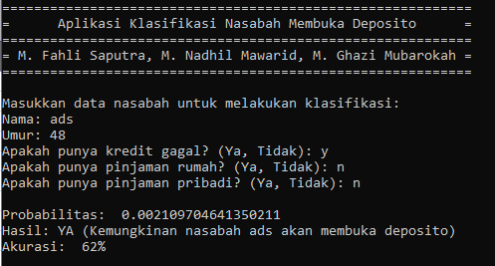

 |  |  |  |  |  |  | 10

